2.Pivot VC
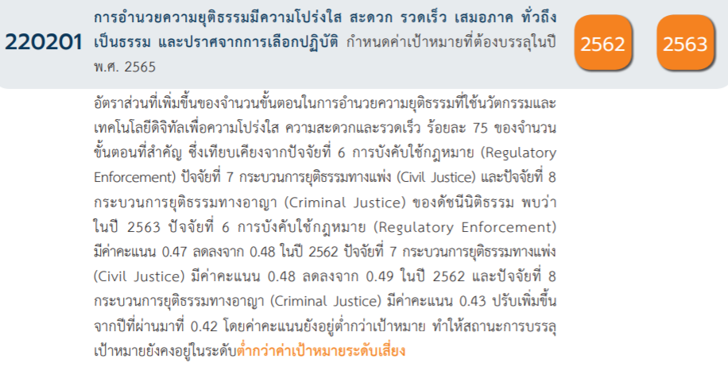
Count of ชื่อโครงการ / การดำเนินงาน | Column Labels |  |  |  |  |  | หมายเหตุ การประเมินความสอดคล้องของโครงการกับปัจจัยเป็นการดำเนินการเบื้องต้น สำหรับใช้เป็นข้อมูลประกอบการจัดทำโครงการสำคัญ
Row Labels | 2562 | 2563 | 2564 | 2565 | 2566 | Grand Total
220201V00 | 1 | 27 |  |  |  | 28
220201F00 | 1 | 27 |  |  |  | 28
220201V01 | 2 | 29 | 12 | 7 | 7 | 57
220201F0101 | 1 | 4 | 7 | 6 | 7 | 25
220201F0102 | 1 | 14 |  | 1 |  | 16
220201F0103 |  | 11 | 5 |  |  | 16
220201V02 | 13 | 25 | 27 | 8 | 5 | 78
220201F0201 | 2 | 8 | 11 | 2 | 2 | 25
220201F0202 | 5 | 2 | 5 | 3 |  | 15
220201F0203 |  | 2 | 4 | 2 | 1 | 9
220201F0204 | 4 | 10 | 6 | 1 | 2 | 23
220201F0205 | 2 | 3 | 1 |  |  | 6
220201V03 | 17 | 67 | 124 | 19 | 2 | 229
220201F0301 | 2 | 6 | 26 | 3 | 1 | 38
220201F0302 | 5 | 7 | 10 | 8 |  | 30
220201F0303 |  | 18 | 23 | 1 |  | 42
220201F0304 | 1 | 1 |  |  |  | 2
220201F0305 | 1 | 2 | 1 | 1 |  | 5
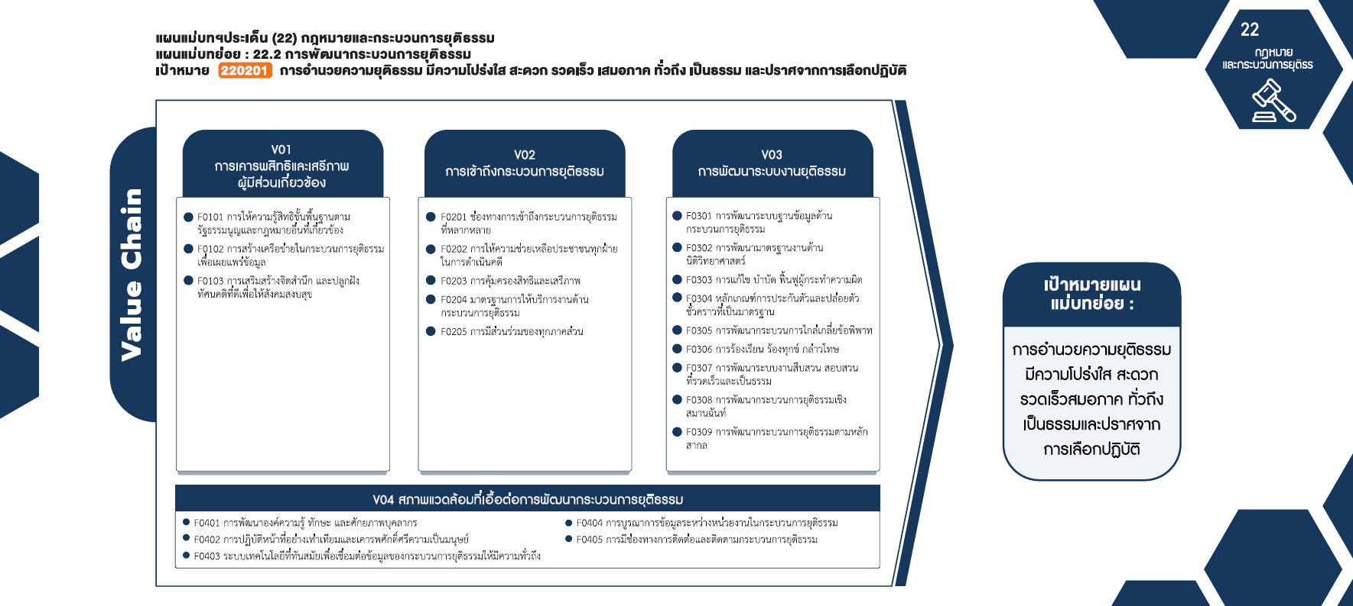
220201F0306 |  |  | 1 |  |  | 1
220201F0307 | 1 | 4 | 7 |  | 1 | 13
220201F0308 |  | 9 |  | 2 |  | 11
220201F0309 | 7 | 20 | 56 | 4 |  | 87
220201V04 | 16 | 46 | 4 | 3 | 7 | 76
220201F0401 | 9 | 34 | 2 | 2 | 5 | 52
220201F0402 | 2 |  |  |  | 1 | 3
(25 โครงการ)
(25 โครงการ)
(38 โครงการ)
220201F0403 | 2 | 7 | 1 |  |  | 10
220201F0404 | 1 | 5 | 1 | 1 |  | 8
(16 โครงการ)
(15โครงการ)
(9 โครงการ)
(30โครงการ)
(42 โครงการ)
220201F0405 | 2 |  |  |  | 1 | 3
(16 โครงการ)
(2 โครงการ)
Grand Total | 49 | 194 | 167 | 37 | 21 | 468
(23โครงการ)
(5 โครงการ)
(6 โครงการ)
(1 โครงการ)
(13 โครงการ)
(11 โครงการ)
รวม 57 โครงการ
( 87 โครงการ)
รวม 78 โครงการ
รวม 229 โครงการ

(52 โครงการ)
(8 โครงการ)
(3 โครงการ)
(3 โครงการ)
(10 โครงการ)
รวม 76 โครงการ

4.รวม
ชื่อโครงการ / การดำเนินงาน | ปีงบประมาณ | ประเภทโครงการ | องค์ประกอบ | ปัจจัย
โครงการสื่อสารประชาสัมพันธ์วัฒนธรรมองค์กร | 2562 |  | 220201V03 | 220201F0309
บูรณาการประสานความร่วมมือบุคลากรในหน่วยงานผู้มีอำนาจหน้าที่ดำเนินการปราบปรามการทุจริตเพื่อแก้ไขปัญหาเกี่ยวกับการดำเนินคดีทุจริต | 2562 |  | 220201V03 | 220201F0309
โครงการจัดตั้งและพัฒนาเครือข่ายความร่วมมือในการดำเนินคดีอาชญากรรมข้ามชาติให้มีประสิทธิภาพในภูมิภาคอาเซียน | 2562 |  | 220201V04 | 220201F0404
โครงการสร้างความเชี่ยวชาญให้กับพนักงานอัยการเกี่ยวกับการสอบสวนคดีค้ามนุษย์ | 2563 |  | 220201V04 | 220201F0401
โครงการสัมมนาระดมความคิดเห็นการแก้ไขเพิ่มเติมพระราชบัญญัติว่าด้วยการป้องกันและปราบปรามการฟอกเงินพ.ศ.2542 | 2563 |  | 220201V02 | 220201F0205
โครงการประกวดคนต้นแบบ"นักสื่อสารเพื่อการพัฒนาองค์กร:loyalty" | 2563 |  | 220201V00 | 220201F00
โครงการสร้างความตระหนักรู้ด้านวัฒนธรรมองค์กร"loyalty" | 2563 |  | 220201V00 | 220201F00
โครงการเชื่อมโยงวัฒนธรรมองค์กรเข้าสู่ระบบการประเมินผลการปฏิบัติงานรายบุคคลอิเล็กทรอนิกส์ | 2563 |  | 220201V00 | 220201F00
โครงการพัฒนาบุคลากรด้านวัฒนธรรมองค์กร | 2563 |  | 220201V04 | 220201F0401
*ก่อสร้าง/ปรับปรุงห้องขังระหว่างการพิจารณาให้เหมาะสมมีความปลอดภัยและสมศักดิ์ศรีของความเป็นมนุษย์ | 2562 |  | 220201V04 | 220201F0402
โครงการเพิ่มประสิทธิภาพการตรวจพิสูจน์เอกสาร | 2562 |  | 220201V03 | 220201F0309
โครงการจัดทำแผนประชาสัมพันธ์เชิงรุกและระบบสารสนเทศ | 2563 |  | 220201V03 | 220201F0301
โครงการจัดทำคู่มือการดำเนินคดีอาญาทุจริตและประพฤติมิชอบและวิธีพิจารณาคดีทุจริตและประพฤติมิชอบ | 2563 |  | 220201V04 | 220201F0401
โครงการพัฒนาการตรวจพิสูจน์อาวุธปืนและเครื่องกระสุนเพื่อรองรับการปฏิรูปงานนิติวิทยาศาสตร์ตำรวจ(รายละเอียดต่างๆในโครงการสามารถปรับแก้ไขให้สอดคล้องตามนโยบายของคณะกรรมการนโยบายนิติวิทยาศาสตร์ได้) | 2562 |  | 220201V00 | 220201F00
โครงการเพิ่มประสิทธิภาพของพนักงานอัยการทั้งส่วนกลางและส่วนภูมิภาคในการดำเนินคดีทุจริตและประพฤติมิชอบตามกฎหมายประกอบรัฐธรรมนูญว่าด้วยการป้องกันและปราบปรามการทุจริตและกฎหมายว่าด้วยมาตรการของฝ่ายบริหารในการป้องกันและปราบปรามการทุจริต | 2563 |  | 220201V04 | 220201F0401
โครงการพัฒนากฎหมายและระเบียบเรื่องการขอคืนทรัพย์และการแบ่งปันทรัพย์สินระหว่างประเทศ | 2563 |  | 220201V04 | 220201F0404
โครงการเพิ่มประสิทธิภาพการตรวจพิสูจน์ชีววิทยาและดีเอ็นเอ(รายละเอียดในโครงการสามารถปรับแก้ไขให้สอดคล้องตามนโยบายคณะกรรมการนิติวิทยาศาสตร์ได้) | 2562 |  | 220201V03 | 220201F0302
โครงการขยายและพัฒนาระบบตรวจสอบลายพิมพ์นิ้วมืออัตโนมัติ(AutomatedFingerprintIdentificationSystem:AFIS) | 2562 |  | 220201V03 | 220201F0302
โครงการพัฒนาระบบการสอบสวนเพื่ออำนวยความยุติธรรม | 2563 |  | 220201V03 | 220201F0307
โครงการขับเคลื่อนหน่วยประสานงานการปฏิบัติหน้าที่ตามพระราชบัญญัติป้องกันและปราบปรามการมีส่วนร่วมในองค์กรอาชญากรรมข้ามชาติ | 2563 |  | 220201V03 | 220201F0301
โครงการปรับปรุงกระบวนงานสวนสอบสวนคดีอาชญากรรมข้ามชาติเพื่อการบังคับใช้กฎหมายที่มีประสิทธิภาพ | 2563 |  | 220201V03 | 220201F0307
โครงการพัฒนาปรับปรุงเครื่องมือและอุปกรณ์เทคโนโลยีมาใช้ในการสืบสวนสอบสวนเพื่อทำสำนวนคดีอาชญากรรมข้ามชาติและคดีอื่นๆตามกรอบอำนาจหน้าที่ขอสำนักงานสอบสวนสำนักงานอัยการสูงสุดรวมทั้งเก็บข้อมูลข่าวกรองทางการสืบสวน,สอบสวน,พยานหลักฐานและสถิติคดีต่างๆให้รอบคอบโดยเครื่องมือดังกล่าวสามารถใช้ในการบริหารจัดการและประสานงานกับหน่วยงานต่างๆทั้ง๗แห่ง(BlockChainManagementด้านการสอบสวน) | 2563 |  | 220201V03 | 220201F0307
โครงการเสริมสร้างศักยภาพพนักงานอัยการในการประสานความร่วมมือด้านอาชญากรรมข้ามชาติและความร่วมมือระหว่างประเทศในเรื่องอาญา | 2563 |  | 220201V03 | 220201F0309
งานอรรถคดีและคุ้มครองสิทธิ | 2562 |  | 220201V02 | 220201F0201
โครงการเสริมสร้างศักยภาพของพนักงานอัยการในการรวบรวมและแสวงหาพยานหลักฐานระหว่างประเทศ | 2563 |  | 220201V03 | 220201F0309
โครงการเสริมสร้างความตระหนักเคารพสิทธิของตนเองและผู้อื่นและสร้างความเชื่อมั่นในกระบวนการยุติธรรม | 2563 |  | 220201V01 | 220201F0103
โครงการขับเคลื่อนแผนยุทธศาสตร์สำนักงานอัยการสูงสุดพ.ศ.๒๕๖๓-๒๕๖๖ไปสู่การปฏิบัติให้บรรลุตามเป้าหมายของยุทธศาสตร์ชาติ | 2563 |  | 220201V03 | 220201F0309
โครงการพัฒนาระบบการอำนวยความยุติธรรมอิเล็กทรอนิกส์(AGO-EProsecution) | 2563 |  | 220201V04 | 220201F0403
โครงการเสริมสร้างความตระหนักเคารพสิทธิของตนเองและผู้อื่นและสร้างความเชื่อมั่นในกระบวนการยุติธรรม | 2566 | project65 | 220201V02 | 220201F0201
โครงการอัยการคุ้มครองสิทธิประชาชนเกี่ยวกับเอดส์ | 2566 | project65 | 220201V01 | 220201F0101
โครงการสร้างมาตรฐานและพัฒนาประสิทธิภาพงานคุ้มครองสิทธิและช่วยเหลือทางกฎหมายแก่ประชาชน | 2566 | project65 | 220201V04 | 220201F0401
โครงการสนับสนุนและช่วยเหลือตามแนวพระราชดำริ | 2566 |  | 220201V04 | 220201F0402
โครงการแผนปฏิบัติการรองรับสิทธิผู้สูงอายุตามพระราชบัญญัติผู้สูงอายุพ.ศ.๒๕๔๖ | 2566 | project65 | 220201V01 | 220201F0101
โครงการความร่วมมือจากสำนักงานอัยการสูงสุดในการให้ความช่วยเหลือทางกฎหมายแก่เกษตรกรและผู้ยากจน | 2566 | project65 | 220201V01 | 220201F0101
โครงการคุ้มครองสิทธิเสรีภาพของประชาชนรองรับการเข้าสู่ประชาคมอาเซียน | 2566 | project65 | 220201V01 | 220201F0101
โครงการคุ้มครองสิทธิเสรีภาพและช่วยเหลือทางกฎหมายแก่ประชาชนไทยในต่างประเทศ | 2566 | project65 | 220201V01 | 220201F0101
โครงการอัยการเพื่อสังคม | 2566 | project65 | 220201V02 | 220201F0203
โครงการสร้างและพัฒนาเครือข่ายความร่วมมือกับหน่วยงานอื่นๆภายในประเทศ | 2566 | project65 | 220201V02 | 220201F0201
โครงการบริการความรู้และช่วยเหลือทางกฎหมายทางระบบสื่อทางไกล | 2566 | project65 | 220201V01 | 220201F0101
โครงการปรับปรุงและพัฒนาระบบเทคโนโลยีสารสนเทศเพื่อการบริหารราชการสำนักงานอัยการสูงสุดการปฏิบัติราชการของข้าราชการฝ่ายอัยการและการบริการประชาชน | 2566 | project65 | 220201V04 | 220201F0405
โครงการจัดตั้งสำนักงานคดีสิ่งแวดล้อมสำนักงานอัยการสูงสุด | 2566 | project65 | 220201V04 | 220201F0401
โครงการเสริมสร้างระบบคุณธรรมและป้องกันการทุจริตข้าราชการอัยการ | 2566 | project65 | 220201V02 | 220201F0204
โครงการส่งเสริมระบบคุณธรรมและป้องกันการทุจริตในการปฏิบัติราชการของข้าราชการธุรการสำนักงานอัยการสูงสุด | 2566 | project65 | 220201V02 | 220201F0204
โครงการจัดตั้งสถาบันวิจัยเพื่อการพัฒนาการสอบสวนและการดำเนินคดีสำนักงานอัยการสูงสุด | 2566 | project65 | 220201V04 | 220201F0401
โครงการพัฒนาประสิทธิภาพการสอบสวนของสำนักงานอัยการสูงสุด | 2566 | project65 | 220201V04 | 220201F0401
โครงการพัฒนาระบบฐานข้อมูลสำนักงานการสอบสวน | 2566 | project65 | 220201V03 | 220201F0307
...
ชื่อโครงการ / การดำเนินงาน | ปีงบประมาณ | ประเภทโครงการ | องค์ประกอบ | ปัจจัย
โครงการฝึกอบรมการสอบสวนและการไกล่เกลี่ยข้อพิพาท | 2562 |  | 220201V03 | 220201F0309
ระบบการตรวจสอบความคืบหน้าของการดำเนินงานในชั้นอัยการทหาร | 2562 |  | 220201V04 | 220201F0405
ปรับปรุงระเบียบเพื่อให้ประชาชนเข้าถึงกระบวนการยุติธรรมทางกายภาพ | 2562 |  | 220201V02 | 220201F0204
ปรับปรุงระเบียบราชการอัยการทหารเพื่อคุ้มครองผู้เสียหายผู้ต้องหาจำเลยและพยานและเพื่อให้ประชาชนเข้าถึงกระบวนการยุติธรรม | 2562 |  | 220201V02 | 220201F0201
โครงการปรับปรุงระเบียบราชการอัยการทหารเพื่อกำหนดระยะเวลาในการปฏิบัติหน้าที่ของอัยการทหารให้ไม่ล่าช้าและมิให้คดีขาดอายุความ | 2562 |  | 220201V02 | 220201F0204
กำหนดระยะเวลาดำเนินงานในศาลทหารโดยไม่ล่าช้าและพัฒนาการเข้าถึงกระบวนการยุติธรรมด้วยการกำหนดกรอบระยะเวลาในศาลทหาร | 2562 |  | 220201V02 | 220201F0204
โครงการปรับปรุงระบบการสอบสวนคดีอาญาเพื่อให้มีการตรวจสอบและถ่วงดุลระหว่างพนักงานสอบสวนกับอัยการทหารเกี่ยวกับระยะเวลาการส่งสำนวนการสอบสวนและเร่งรัดติดตามการส่งผลการสอบสวนเพิ่มเติม | 2562 |  | 220201V03 | 220201F0307
โครงการระบบขอฝากขังผ่านระบบvideoconferenceอิเล็กทรอนิกส์โดยผู้ต้องหาจำเลยไม่ต้องไปศาล | 2562 |  | 220201V04 | 220201F0403
โครงการวางหลักเกณฑ์เรื่องการปล่อยชั่วคราวและการคุมประพฤติในศาลทหาร | 2562 |  | 220201V03 | 220201F0304
เสริมสร้างและพัฒนาวัฒนธรรมองค์กรในศาลทหาร | 2562 |  | 220201V04 | 220201F0401
โครงการที่ปรากฎเป็นโครงการที่ผ่านการอนุมัติจากผู้บริหาร (M7) ของหน่วยงานเท่านั้น

